1
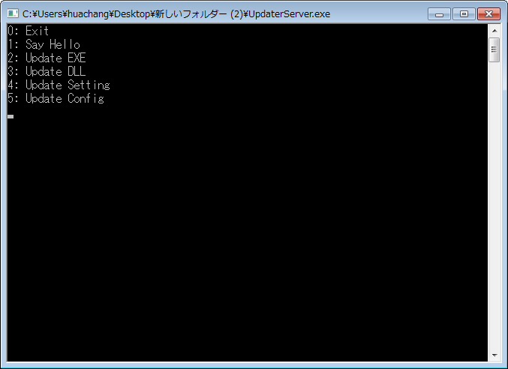
1.1 | 文件目录结构
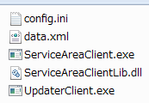
1
2
3

5
4

 | 1 | 配置文件
 | 2 | 设置数据文件
 | 3 | 服务区设备数据采集主程序
 | 4 | 服务区设备数据采集动态链接库
 | 5 | 内网远程更新程序

1.2 | 配置文件
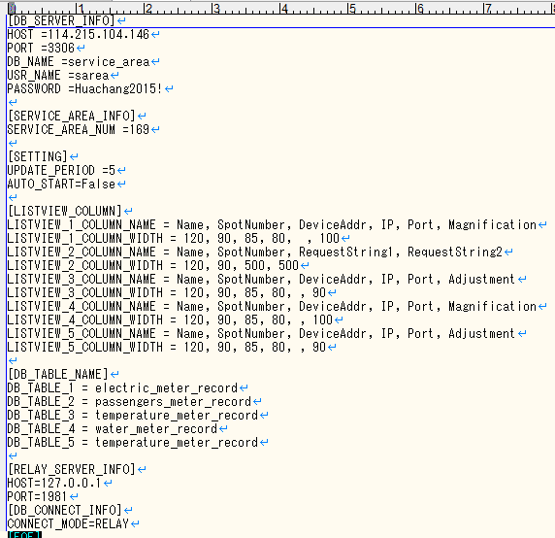
1

2

3

4

5

6

 | 1 | 数据库服务器信息
 | 2 | 服务区(编号)信息
 | 3 | 更新周期(单位是分钟)
 |  | 启动后是否自动开始(采集数据)
 | 4 | 主程序界面各列表的各列标题名, 各列宽度
 | 5 | 主程序界面各列表对应的数据库表(table)名称
 | 6 | 外网数据库中继程序信息
 |  | 数据库连接方式: 直接写入数据 或是 通过中继程序进行中转

1.3 | 程序界面说明
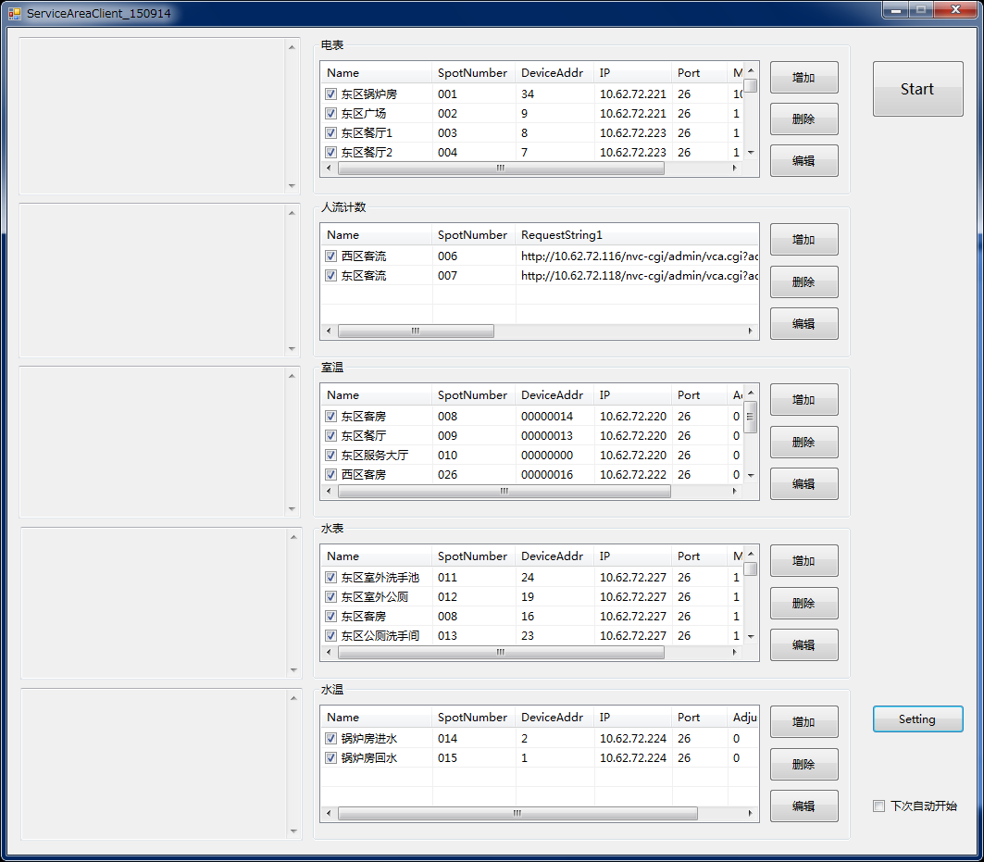
1
3
2

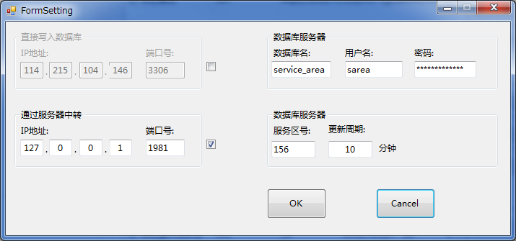
5

4

6

 | 1 | 各个种类的设备(电表, 水表, 客流, 室温, 水温)数据查询设定列表;

 | 2 | 与右侧各种设备列表对应的数据采集过程中的log输出框;

 | 3 | 设备数据采集动作 开始/停止 按钮

 | 4 | 相关的设定信息按钮

 | 5 | 4按下后弹出的设定窗体

1.4 | 外网数据库中转

 | 两个以上服务区, 通过内网相连接. 在其中一个服务区的PC(设备数据采集端)上, 对其它服务区PC上运行的程序进行远程更新.
 | *这个需求因为各个服务区相互距离较远, 所以很有必要
 | *实际运行环境当中, 也可以通过远程桌面(包括Teamviewer等远程桌面工具)来完成这个工作

 | 要求被更新的目标程序同目录下有"UpdaterClient.exe"可执行文件

 | 另一端(进行更新的一侧)运行"UpdaterServer.exe"可执行文件

 | 输入"2"

